arytmetyczne
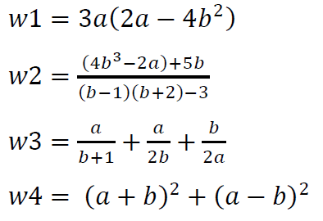
a= | 4 | w1=
b= | -3 | w2=
 |  | w3=
 |  | w4=

Wypełnij komórki F3:F6 odpowiednimi formułami

